불용결정물품내역
매각물품 명세서

순번 | 품명 | 규격 | 물품상태 | 취득일자 | 수량 | 취득가액 | 물품사진
1 | 실사출력기 | -제조사 : RJ-900C -구매연도 ; 2011년 -출력 ; 배너, 현수막 출력가능 -출력사이즈 ; 1,270mm(현수막기준) | *기계 상태 양호 *실사출력에는 큰 문제없음 | 2011년 3월 | 1 | 8,580,000 | 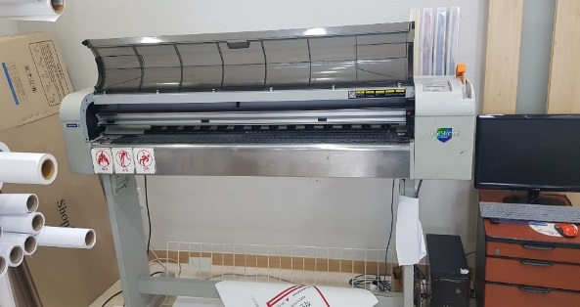
2 | 실사출력기 | -제조사 : MUTOH Valuejet 1638wx -구매연도 ; 2017년 -출력 ; 배너, 현수막 출력가능 -출력사이즈 ; 1600mm(현수막 기준) | * 기계상태 보통 * 기계사용 횟수는 적음 *헤더2개중 1개 헤더손상되어 교체필요함 | 2017년 6월 | 1 | 16,115,000 | 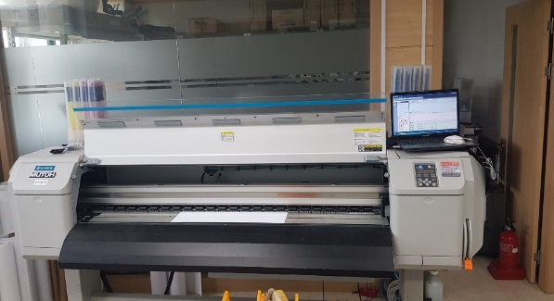
 |  |  |  |  |  | 24,695,000

